FD 2017
Tableau 1 : La fiscalité directe locale en 2017

En M€ | Taxes ménages | Impôts économiques | TEOM | Taxes annexes(a) | Fiscalité directe locale(b)

Secteur communal | 41,893 | 13,848 | 6,792 | 25 | 62,558
Départements | 14,165 | 4,414 | - | - | 18,579
Régions | - | 9,451 | - | 80 | 9,531
Toutes collectivités | 56,058 | 27,713 | 6,792 | 105 | 90,668
Différence 2017-2016 en M€ | +1,213 | +1,179 | +104 | +18 | +2,514
Variation 2017/2016 en % | +2.2 | +4.4 | +1.6 | +20.9 | +2.9
TEOM : taxe d'enlèvement des ordures ménagères.
(a): Taxes annexes : GEMAPI + TASA (au profit de la région Ile-de-France).
(b) Cette liste ne comprend pas la taxe sur les pylônes électriques et la taxe forfaitaire sur la cession à titre onéreux de terrains nus devenus constructibles.

Remarque : les produits et compensations d'exonération de la métropole de Lyon sont ventilés entre le secteur communal et le niveau départemental en respectant leurs destinations ou leurs répartitions usuelles entre ces deux niveaux de collectivités. De même, pour les CTU de Martinique et de Guyane entre le secteur régional et le secteur départemental.

Source : DGFiP, REI;calculs DGCL.

Graphique 1 : Produit de la fiscalité directe locale de 2011 à 2017

 | Taxes ménages | Impôts économiques | TEOM + taxes annexes ***
2011 | 45.813046488 | 22.965961381 | 5.895740659
2012 | 47.885739182 | 23.862212675 | 6.087771557
2013 | 49.861703311 | 25.376966074 | 6.253959057
2014* | 50.940921052 | 25.050408317 | 6.355587284
2015 | 53.246971182 | 26.065585388 | 6.553415118
2016** | 54.844558172 | 26.533519037 | 6.787830993
2017 | 56.054836292 | 27.712630711 | 6.897077065

* Y compris Mayotte à partir de 2014.
** A partir de 2016: y compris la CFE et la TEOM des EPT de la métropole du Grand Paris(MGP).
*** A partir de 2016 , taxes annexes : TASA + GEMAPI.
Source : DGFiP, REI;calculs DGCL.

FD 2016_2017
Tableau 2 : Les produits de la fiscalité directe locale par niveau de collectivité en 2016 et 2017

 | Produits en millions d'€ |  | Évolution en % | Taux moyens 2014 | Taux moyens 2017 | Évolution en points
 | 2016 | 2017
Régions | 4,875 | 9,451 | + 93.9 |  | - | -
Cotisation sur la valeur ajoutée des entreprises | 4,216 | 8,792 | + 108.6 |  | - | -
Impositions forfaitaires des entreprises de réseaux | 659 | 658 | - 0.2 |  | - | -
Départements | 22,279 | 18,579 | - 16.6 |  | - | -
Taxe sur le foncier bâti | 13,829 | 14,165 | + 2.4 | 16.13 | 16.24 | +0.11
Cotisation sur la valeur ajoutée des entreprises | 8,178 | 4,133 | - 49.5 | - | - | -
Impositions forfaitaires des entreprises de réseaux | 271 | 281 | + 3.7 | - | - | -
Secteur communal(a) | 54,224 | 55,741 | + 2.8 | - |  | -
Taxe d'habitation(b) | 21,862 | 22,282 | + 1.9 | 24.35 | 24.44 | +0.09
Taxe sur le foncier bâti | 18,111 | 18,558 | + 2.5 | 20.85 | 21.00 | +0.15
Taxe sur le foncier non bâti | 966 | 973 | + 0.7 | 49.30 | 49.46 | +0.16
Taxe additionnelle sur le foncier non bâti | 77 | 81 | + 5.7 | - | - | -
Cotisation foncière des entreprises(c) | 7,426 | 7,663 | + 3.2 | 26.13 | 26.27 | +0.14
Cotisation sur la valeur ajoutée des entreprises | 4,466 | 4,656 | + 4.2 | - | - | -
Impositions forfaitaires des entreprises de réseaux | 563 | 587 | + 4.2 | - | - | -
Taxe sur les surfaces commerciales | 753 | 942 | + 25.1 | - | - | -
dont communes | 33,957 | 34,056 | + 0.3 | - | - | -
Taxe d'habitation(b) | 15,113 | 15,222 | + 0.7 | 16.81 | 16.66 | -0.15
Taxe sur le foncier bâti | 16,734 | 17,092 | + 2.1 | 19.26 | 19.34 | +0.08
Taxe sur le foncier non bâti | 819 | 825 | + 0.7 | 41.78 | 41.92 | +0.14
Taxe additionnelle sur le foncier non bâti | 11 | 6 | - 45.4 | - |  | -
Cotisation foncière des entreprises(c) | 866 | 658 | - 24.0 | 18.23 | 17.70 | -0.53
Cotisation sur la valeur ajoutée des entreprises | 244 | 140 | - 42.5 | - |  | -
Impositions forfaitaires des entreprises de réseaux | 109 | 76 | - 30.7 | - |  | -
Taxe sur les surfaces commerciales | 61 | 37 | - 40.1 | - |  | -
dont groupements à fiscalité propre | 20,050 | 21,475 | + 7.1 | - |  | -
Taxe d'habitation(b) | 6,648 | 6,961 | + 4.7 | 8.78 | 9.07 | +0.28
Taxe sur le foncier bâti | 1,272 | 1,363 | + 7.1 | 2.88 | 2.73 | -0.14
Taxe sur le foncier non bâti | 142 | 143 | + 0.8 | 7.49 | 7.55 | +0.06
Taxe additionnelle sur le foncier non bâti | 66 | 75 | + 14.2 | - | - | -
Cotisation foncière des entreprises(c) | 6,554 | 7,001 | + 6.8 | 24.76 | 25.74 | +0.98
Cotisation sur la valeur ajoutée des entreprises | 4,223 | 4,516 | + 6.9 | - | - | -
Impositions forfaitaires des entreprises de réseaux | 454 | 511 | + 12.6 | - | - | -
Taxe sur les surfaces commerciales | 692 | 905 | + 30.9 | - | - | -
Toutes collectivités | 81,378 | 83,771 | + 2.9 | - | - | -
Taxe d'habitation(b) | 21,862 | 22,282 | + 1.9 | 24.35 | 24.44 | +0.09
Taxe sur le foncier bâti | 31,940 | 32,723 | + 2.5 | 36.77 | 37.03 | +0.26
Taxe sur le foncier non bâti | 966 | 973 | + 0.7 | 49.30 | 49.46 | +0.16
Taxe additionnelle sur le foncier non bâti | 77 | 81 | + 5.7 | - | - | -
Cotisation foncière des entreprises(c) | 7,426 | 7,663 | + 3.2 | 26.13 | 26.27 | +0.14
Cotisation sur la valeur ajoutée des entreprises | 16,861 | 17,581 | + 4.3 | - | - | -
Impositions forfaitaires des entreprises de réseaux | 1,494 | 1,527 | + 2.2 | - | - | -
Taxe sur les surfaces commerciales | 753 | 942 | + 25.1 | - | - | -
TEOM(d) | 6,688 | 6,792 | + 1.6 | 9.25 | 9.23 | -0.02
Taxes annexes(e) | 87 | 105 | + 20.9 |  | - | -
Ensemble | 88,153 | 90,668 | + 2.9 |  | - | -
(a) Y compris les syndicats à contributions fiscalisées.
(b) Y compris la taxe d'habitation sur les logements vacants (64 M€ en 2017), et la majoration des résidences secondaires (112 M€ en 2017) uniquement pour les produits.

(c) Y compris la cotisation foncière des entreprises à destination des établissements publics territoriaux (EPT) de la métropole de Grand Paris (MGP) d'un montant de 1,2 Md€ en 2017.

(d) Y compris la taxe d'enlèvement des ordures ménagères de la métropole du Grand Paris (MGP) à destination des établissements publics territoriaux (EPT) pour 1 Md€ en 2017.

(e) Taxes annexes: TASA (80 M€ en 2017) + GEMAPI (25 M€ en 2017).
Remarque : les produits de la métropole de Lyon sont ventilés entre le secteur communal et le niveau départemental en respectant leurs destinations ou leurs répartitions usuelles entre ces deux niveaux de collectivités. De même, les produits des CTU de Martinique et Guyane sont ventilés entre le niveau régional et le niveau départemental en respectant leurs destinations ou leurs répartitions usuelles entre ces deux niveaux de collectivités.

Remarque 2 : Pour chaque type de collectivité, les taux moyens sont calculés en divisant la somme de leurs produits théoriques (bases x taux) par la somme de leurs bases. Pour l'ensemble des collectivités, ils sont calculés en rapportant l'ensemble des produits aux bases communales. Le taux d'imposition pour le secteur communal est inférieur à la somme du taux des communes et du taux des groupements, car la base de ces derniers est en moyenne plus restreinte que celle des communes.

Source : DGFiP, REI ; calculs DGCL.

Graphique 2 : Répartition des recettes fiscales par niveau de collectivité en 2017

 | TH (22,3 Md€) | FB (32,7 Md€) | FnB (1,1 Md€) | CFE (7,7 Md€) | CVAE (17,6 Md€) | IFER (1,5 Md€) | TASCOM (0,9 Md€) | TEOM + Taxes annexes(6,9 Md€)
Secteur communal* (62,6 Md€) | 0.35571825913 | 0.2962733556 | 0.016820548994 | 0.12234113369 | 0.074332676611 | 0.0093716633243 | 0.015032714365 | 0.11010964829
Départements (18,6 Md€) | 0 | 0.7624168438 | 0 | 0 | 0.22244629111 | 0.015136865089
Régions (9,5 Md€) | 0 |  |  | 0 | 0.93033838959 | 0.069661610408
Ensemble (90,7 Md€) | 0.24574956639 | 0.36090995516 | 0.011620552264 | 0.084519924922 | 0.19390756749 | 0.016837267159 | 0.010385418634 | 0.076069747979

*Y compris la CFE et la TEOM des EPT de la métropole du Grand Paris(MGP).
Remarque : les impôts de la métropole de Lyon sont ventilés entre le secteur communal et le niveau départemental en respectant leurs destinations ou leurs répartitions usuelles entre ces deux collectivités. De même pour les CTU de Martinique et Guyane entre le secteur régional et le secteur départemental.

Source : DGFiP, REI ; calculs DGCL.

Evolution taux
Graphiques 3 : Évolution, en points des taux d'imposition dans le secteur communal, en fonction de la position dans le cycle électoral

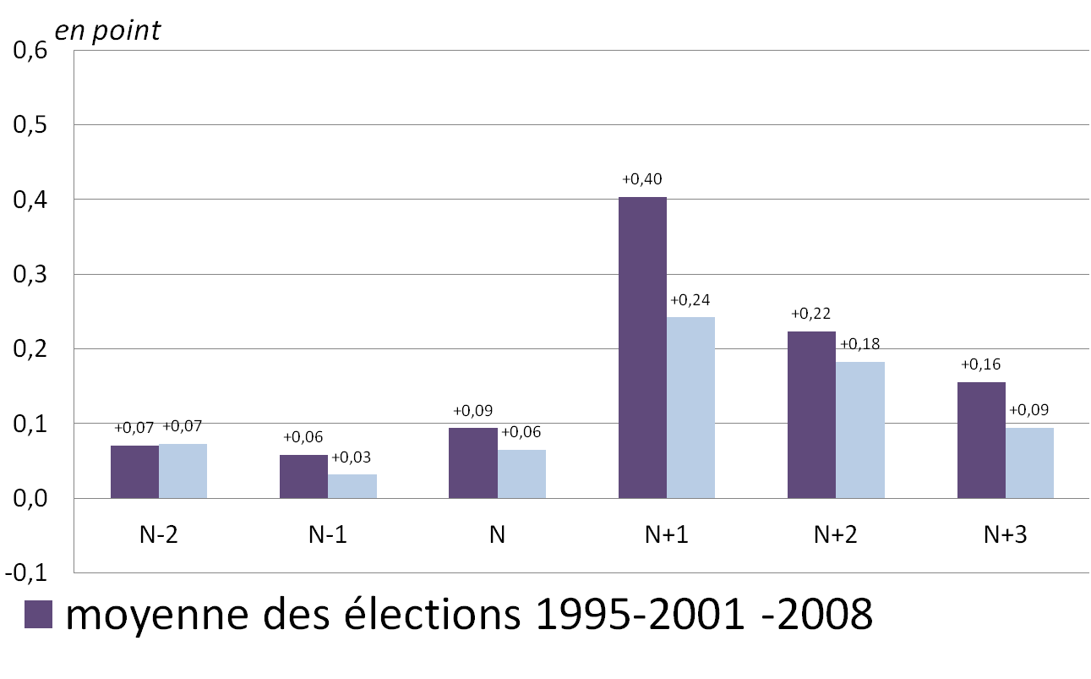

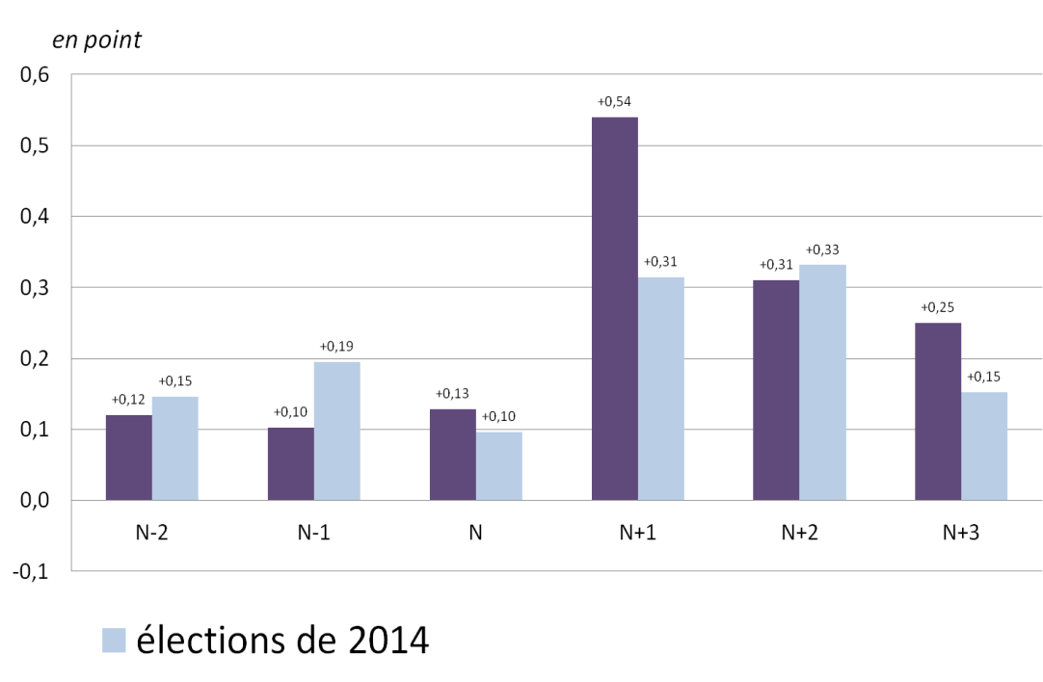

FD sect co par hab 2017
Graphiques 4 : La fiscalité directe du secteur communal par nombre d'habitants en 2017

 | Taxes ménages
 | TH* | FB** | FNB***
< 200 h | 202.90911477 | 125.33896157 | 79.002046065
200 à 500 h | 203.79472239 | 136.21308743 | 56.005927765
500 à 2000 h | 237.84243166 | 170.33688051 | 33.485577412
2000 à 3500 h | 281.66806197 | 219.12781645 | 19.878563336
3500 à 5000 h | 318.62160192 | 251.70453244 | 15.655457244
5000 à 10 000 h | 326.99861207 | 283.55421761 | 11.243060313
10 000 à 20 000 h | 353.53680473 | 324.90026845 | 7.5562574677
20 000 à 50 000 h | 379.8289562 | 344.18354077 | 4.3157559158
50 000 à 100 000 h | 378.64890047 | 340.85446651 | 3.5865796623
100 000 h et plus | 421.51889361 | 337.0188678 | 1.9997796474

 | Impôts économiques
 | CFE**** | CVAE | IFER | TASCOM
< 200 h | 65.113113697 | 16.34159658 | 30.310677492 | 0.26890078795
200 à 500 h | 65.773205192 | 20.112732205 | 20.258927159 | 1.2070998618
500 à 2000 h | 82.828966984 | 34.234483796 | 14.179337349 | 5.7173232916
2000 à 3500 h | 103.2633458 | 51.89843209 | 12.054593312 | 14.531473073
3500 à 5000 h | 110.52660392 | 57.998797073 | 9.2101081529 | 16.478584264
5000 à 10 000 h | 125.48007019 | 64.940089209 | 8.1569798055 | 20.243987547
10 000 à 20 000 h | 131.29976516 | 72.253920212 | 7.2010422734 | 21.99624932
20 000 à 50 000 h | 124.66318149 | 80.191525954 | 3.7538651962 | 18.44459925
50 000 à 100 000 h | 133.20697089 | 94.210846431 | 3.9020046025 | 15.092275877
100 000 h et plus | 128.37196843 | 116.5689926 | 3.9221598997 | 10.835841279

* Y compris la taxe d'habitation sur les logements vacants et la majoration des résidences secondaires.
** Hors le foncier bâti de la métropole de Lyon.
*** Y compris la taxe additionnelle.
**** Y compris la CFE des établissements publics territoriaux (EPT) de la métropole du Grand Paris (MGP) en 2016.
Source : DGFiP, REI ; calculs DGCL.

